Tabelle3
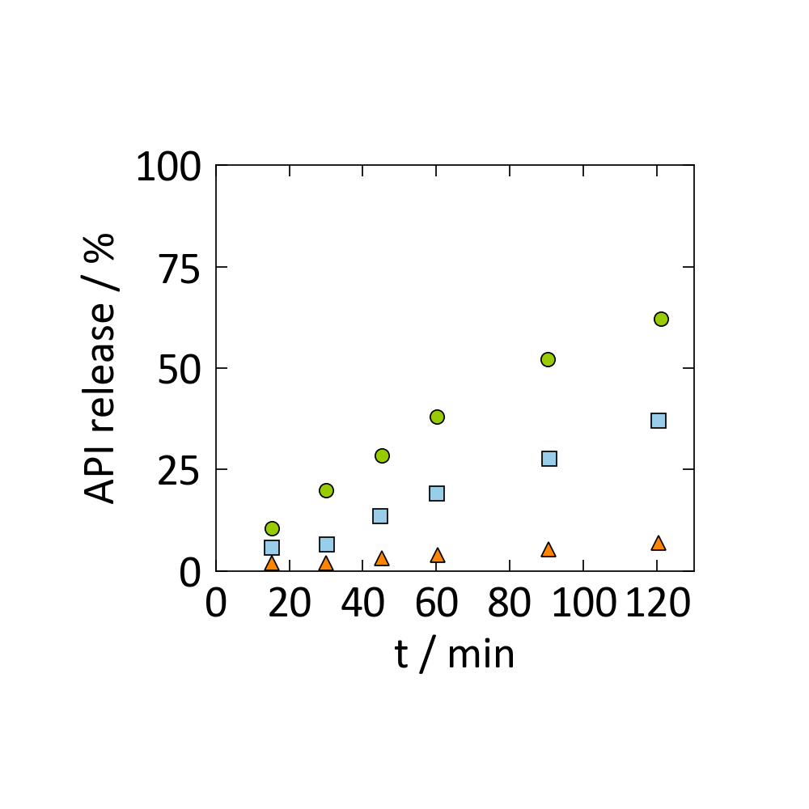
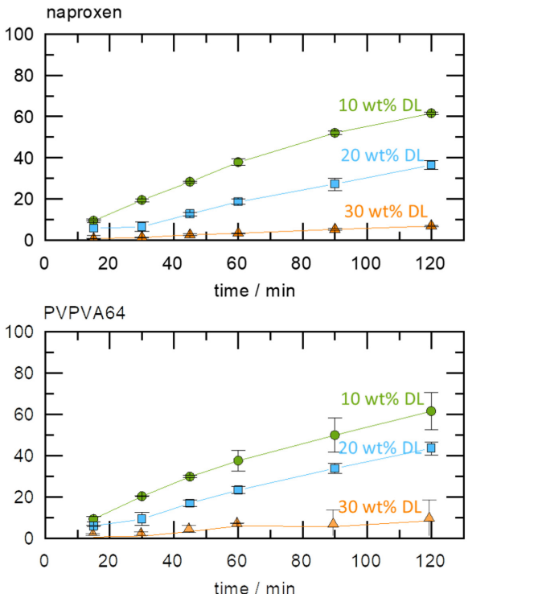

x1 | y1 | x2 | y2 | x3 | y3
15.281837161 | 10.505836576 | 15.281837161 | 5.8365758755 | 15.281837161 | 1.9455252918
30.06263048 | 19.844357977 | 30.313152401 | 6.6147859922 | 30.06263048 | 1.9455252918
45.09394572 | 28.404669261 | 44.8434238 | 13.618677043 | 45.09394572 | 3.1128404669
60.12526096 | 38.13229572 | 60.12526096 | 19.06614786 | 60.375782881 | 3.8910505837
90.187891441 | 52.140077821 | 90.688935282 | 27.626459144 | 90.438413361 | 5.4474708171
121.00208768 | 62.256809339 | 120.50104384 | 36.964980545 | 120.50104384 | 7.0038910506

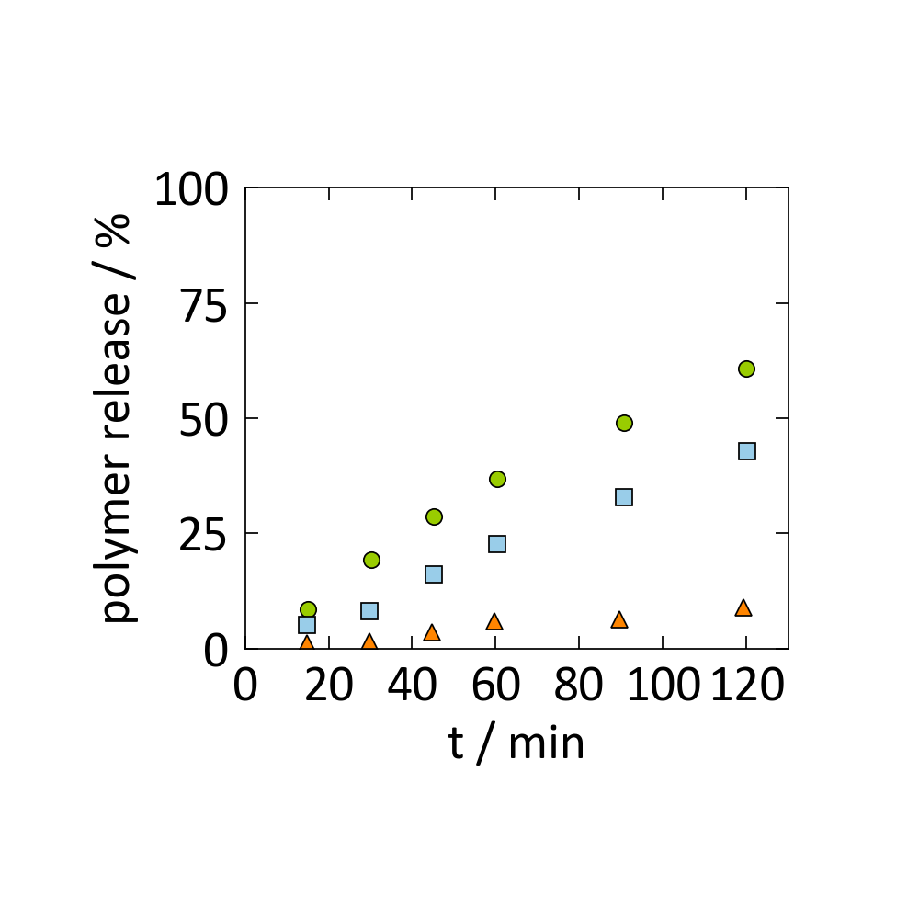

x1 | y1 | x2 | y2 | x3 | y3
15.03131524 | 8.6274509804 | 14.780793319 | 5.0980392157 | 14.780793319 | 1.1764705882
30.313152401 | 19.215686275 | 29.812108559 | 8.2352941176 | 29.812108559 | 1.568627451
45.09394572 | 28.62745098 | 45.09394572 | 16.078431373 | 44.8434238 | 3.5294117647
60.375782881 | 36.862745098 | 60.375782881 | 22.745098039 | 59.624217119 | 5.8823529412
90.688935282 | 49.019607843 | 90.688935282 | 32.941176471 | 89.686847599 | 6.2745098039
120 | 60.784313725 | 120.25052192 | 42.745098039 | 119.24843424 | 9.0196078431

https://doi.org/10.3390/pharmaceutics15051539

 |  | 0.3

 | 0 | 0 | 0 | #NUM! | 0 | #NUM!
 | 0.1 | 0.28346868943 | 0.001 | -6.907755279 | 0.0012345679012 | -6.6970342477
 | 0.2 | 0.48658288097 | 0.008 | -4.8283137373 | 0.0125 | -4.3820266347
 | 0.3 | 0.63212055883 | 0.027 | -3.611918413 | 0.055102040816 | -2.8985685251
 | 0.4 | 0.73640286188 | 0.064 | -2.7488721956 | 0.17777777778 | -1.7272209481
 | 0.5 | 0.81112439716 | 0.125 | -2.0794415417 | 0.5 | -0.69314718056
 | 0.6 | 0.86466471676 | 0.216 | -1.5324768713 | 1.35 | 0.30010459245
 | 0.7 | 0.90302803214 | 0.343 | -1.0700248318 | 3.8111111111 | 1.3379207768
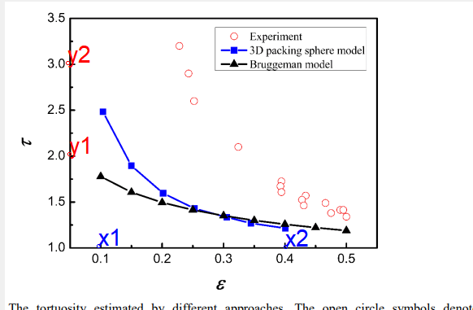
 | 0.8 | 0.93051654878 | 0.512 | -0.66943065394 | 12.8 | 2.5494451709
 | 0.9 | 0.95021293163 | 0.729 | -0.31608154697 | 72.9 | 4.289088639
 | 1 | 0.96432600665 | 1 | 0 | #DIV/0! | #DIV/0!

 | epsilon | tau |  |  | exponent
 | 0.39833333333 | 2.888 | 2.7525085988 | 0.14471647191 | 2.1
 | 0.50333333333 | 2.16 | 2.1279368635 | 0.23653583993
 | 0.6 | 1.72 | 1.7540162986 | 0.34207207794
 | 0.7 | 1.432 | 1.4804445856 | 0.47283093661
 | 0.8 | 1.248 | 1.2782064782 | 0.62587697187
 | 0.90166666667 | 1.088 | 1.1205968151 | 0.80463075971

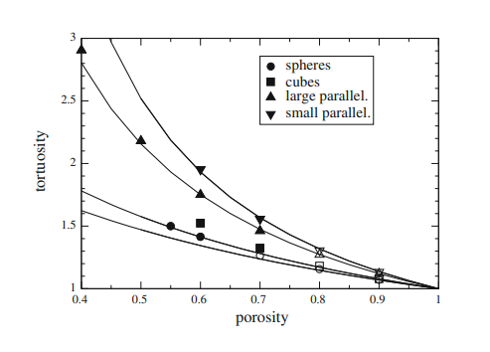
 |  |  |  | exponent
x1 | y1 |  |  | 2.1
0.059033989267 | 1.9432624113 | 2.3370572992
0.11270125224 | 1.7517730496 | 1.9249585288
0.17531305903 | 1.6075650118 | 1.6859928156
0.22182468694 | 1.6075650118 | 1.5710754302 |  |  |  |  |  |  |  |  |  |  |  |  |  | x1 | y1
0.28264758497 | 1.5342789598 | 1.4609199383 |  |  |  |  |  |  |  |  |  |  |  |  |  | 0.22782608696 | 3.2053571429 | 3.2652560231
0.33094812165 | 1.3877068558 | 1.3933878647 |  |  |  |  |  |  |  |  |  |  |  |  |  | 0.2447826087 | 2.8839285714 | 3.083014398
0.38640429338 | 1.4066193853 | 1.3301095665 |  |  |  |  |  |  |  |  |  |  |  |  |  | 0.25130434783 | 2.5892857143 | 3.0188393206
0.44543828265 | 1.304964539 | 1.2745701353 |  |  |  |  |  |  |  |  |  |  |  |  |  | 0.32304347826 | 2.0803571429 | 2.4693987149
0.50447227191 | 1.2718676123 | 1.2278598821 |  |  |  |  |  |  |  |  |  |  |  |  |  | 0.39347826087 | 1.6964285714 | 2.1089360246
0.55456171735 | 1.2387706856 | 1.1934796939 |  |  |  |  |  |  |  |  |  |  |  |  |  | 0.39086956522 | 1.6607142857 | 2.1201886996
0.61180679785 | 1.2174940898 | 1.1588192755 |  |  |  |  |  |  |  |  |  |  |  |  |  | 0.3947826087 | 1.5892857143 | 2.1033599002
0.67441860465 | 1.1513002364 | 1.1254368661 |  |  |  |  |  |  |  |  |  |  |  |  |  | 0.43391304348 | 1.5714285714 | 1.9501940891
0.72271914132 | 1.1560283688 | 1.1023236695 |  |  |  |  |  |  |  |  |  |  |  |  |  | 0.42869565217 | 1.5178571429 | 1.969158783
0.77459749553 | 1.1182033097 | 1.0796355425 |  |  |  |  |  |  |  |  |  |  |  |  |  | 0.43130434783 | 1.4375 | 1.9596248183
0.83720930233 | 1.085106383 | 1.054750613 |  |  |  |  |  |  |  |  |  |  |  |  |  | 0.46260869565 | 1.4732142857 | 1.8528018106
0.89982110912 | 1.0520094563 | 1.0321745506 |  |  |  |  |  |  |  |  |  |  |  |  |  | 0.47304347826 | 1.3660714286 | 1.8200325392
0.95706618962 | 1.0141843972 | 1.0132518556 |  |  |  |  |  |  |  |  |  |  |  |  |  | 0.48739130435 | 1.4196428571 | 1.7770423534
 |  |  |  |  |  |  |  |  |  |  |  |  |  |  |  | 0.49391304348 | 1.3928571429 | 1.7582458609
 |  |  |  |  |  |  |  |  |  |  |  |  |  |  |  | 0.49782608696 | 1.3125 | 1.7471809245

 |  |  |  |  |  | x1 | y1 | x2 | y2 | x1 | y1 | x2 | y2 | x3 | y3
x1 | y1 |  |  |  |  | 0.75232067511 | 1.3428571429 | 0.54556962025 | 1.612244898 | 0.75232067511 | 1.3428571429 | 0.54556962025 | 1.612244898 | 0.33291139241 | 1.9020408163
0.75232067511 | 1.3428571429 |  |  |  |  | 0.75675105485 | 1.3224489796 | 0.60021097046 | 1.6448979592 | 0.75675105485 | 1.3224489796 | 0.60021097046 | 1.6448979592 | 0.34915611814 | 1.8571428571
0.75675105485 | 1.3224489796 |  |  |  |  | 0.7641350211 | 1.3346938776 | 0.65042194093 | 1.5551020408 | 0.7641350211 | 1.3346938776 | 0.65042194093 | 1.5551020408 | 0.32257383966 | 1.8163265306
0.7641350211 | 1.3346938776 |  |  |  |  | 0.76856540084 | 1.2979591837 | 0.74936708861 | 1.493877551 | 0.76856540084 | 1.2979591837 | 0.74936708861 | 1.493877551 | 0.31814345992 | 1.6979591837
0.76856540084 | 1.2979591837 |  |  |  |  | 0.78776371308 | 1.2897959184 | 0.89852320675 | 1.293877551 | 0.78776371308 | 1.2897959184 | 0.89852320675 | 1.293877551 | 0.35210970464 | 1.6
0.78776371308 | 1.2897959184 |  |  |  |  | 0.7641350211 | 1.2571428571 |  |  | 0.7641350211 | 1.2571428571 |  |  | 0.37130801688 | 1.5755102041
0.7641350211 | 1.2571428571 |  |  |  |  | 0.79662447257 | 1.2367346939 |  |  | 0.79662447257 | 1.2367346939 |  |  | 0.37721518987 | 1.6489795918
0.79662447257 | 1.2367346939 |  |  |  |  | 0.81286919831 | 1.2408163265 |  |  | 0.81286919831 | 1.2408163265 |  |  | 0.38902953586 | 1.6204081633
0.81286919831 | 1.2408163265 |  |  |  |  | 0.80696202532 | 1.2816326531 |  |  | 0.80696202532 | 1.2816326531 |  |  | 0.4082278481 | 1.6408163265
0.80696202532 | 1.2816326531 |  |  |  |  | 0.82025316456 | 1.2367346939 |  |  | 0.82025316456 | 1.2367346939 |  |  | 0.42594936709 | 1.6612244898
0.82025316456 | 1.2367346939 |  |  |  |  | 0.84240506329 | 1.2081632653 |  |  | 0.84240506329 | 1.2081632653 |  |  | 0.43924050633 | 1.6816326531
0.84240506329 | 1.2081632653 |  |  |  |  | 0.94873417722 | 1.0979591837 |  |  | 0.94873417722 | 1.0979591837 |  |  | 0.40970464135 | 1.7632653061
0.94873417722 | 1.0979591837 |  |  |  |  |  |  |  |  |  |  |  |  | 0.40379746835 | 1.9183673469

 |  |  |  |  |  |  |  |  |  | x1 | y1 | x2 | y2
 |  |  |  |  |  |  |  |  |  | 0.077586206897 | 130.95238095 | 0.5 | 666.66666667
 |  |  |  |  |  |  |  |  |  | 0.25862068966 | 369.04761905 | 1.5775862069 | 2333.3333333
 |  |  |  |  | x1 | y1 |  |  |  | 0.3275862069 | 369.04761905 | 1.8620689655 | 3880.952381
 |  |  |  |  | 0.077586206897 | 130.95238095 |  |  |  | 0.38793103448 | 488.0952381 | 2.0948275862 | 5011.9047619
 |  |  |  |  | 0.25862068966 | 369.04761905 |  |  |  | 0.60344827586 | 845.23809524 | 2.5 | 6559.5238095
 |  |  |  |  | 0.3275862069 | 369.04761905 |  |  |  | 0.69827586207 | 1083.3333333 | 2.8017241379 | 8285.7142857
 |  |  |  |  | 0.38793103448 | 488.0952381 |  |  |  | 1 | 1380.952381 | 3.0775862069 | 9833.3333333
 |  |  |  |  | 0.60344827586 | 845.23809524 |  |  |  | 1.0431034483 | 1559.5238095 | 3.4224137931 | 11976.190476
 |  |  |  |  | 0.69827586207 | 1083.3333333 |  |  |  | 1.3620689655 | 2333.3333333 | 3.6982758621 | 14000
 |  |  |  |  | 1 | 1380.952381 |  |  |  | 1.6896551724 | 2988.0952381 | 3.9051724138 | 15904.761905
 |  |  |  |  | 1.0431034483 | 1559.5238095 |  |  |  | 1.8620689655 | 4178.5714286 | 4.0431034483 | 17928.571429
 |  |  |  |  | 1.3620689655 | 2333.3333333 |  |  |  | 2.1551724138 | 5726.1904762 | 4.3275862069 | 20071.428571
 |  |  |  |  | 1.6896551724 | 2988.0952381 |  |  |  | 2.3275862069 | 6857.1428571 | 4.525862069 | 21678.571429
 |  |  |  |  | 1.8620689655 | 4178.5714286 |  |  |  | 2.6637931034 | 8880.952381
 |  |  |  |  | 2.1551724138 | 5726.1904762 |  |  |  | 2.9482758621 | 10785.714286
 |  |  |  |  | 2.3275862069 | 6857.1428571 |  |  |  | 3.2068965517 | 12452.380952
 |  |  |  |  | 2.6637931034 | 8880.952381 |  |  |  | 3.3534482759 | 14238.095238
 |  |  |  |  | 2.9482758621 | 10785.714286 |  |  |  | 3.4913793103 | 16678.571429
 |  |  |  |  | 3.2068965517 | 12452.380952 |  |  |  | 3.6465517241 | 17988.095238
 |  |  |  |  | 3.3534482759 | 14238.095238 |  |  |  | 3.7413793103 | 18940.47619
 |  |  |  |  | 3.4913793103 | 16678.571429 |  |  |  | 3.8620689655 | 19952.380952
 |  |  |  |  | 3.6465517241 | 17988.095238 |  |  |  | 3.9568965517 | 20964.285714
 |  |  |  |  | 3.7413793103 | 18940.47619 |  |  |  | 4.0517241379 | 21738.095238
 |  |  |  |  | 3.8620689655 | 19952.380952 |  |  |  | 4.1293103448 | 22214.285714
 |  |  |  |  | 3.9568965517 | 20964.285714 |  |  |  | 4.224137931 | 22690.47619
 |  |  |  |  | 4.0517241379 | 21738.095238
 |  |  |  |  | 4.1293103448 | 22214.285714 |  |  |  | x1 | y1 | x2 | y2 | x3 | y3 | x4 | y4
 |  |  |  |  | 4.224137931 | 22690.47619 |  |  |  | 0.077586206897 | 130.95238095 | 0.5 | 666.66666667 | 0.58620689655 | 428.57142857 | 0.19827586207 | 369.04761905
 |  |  |  |  |  |  |  |  |  | 0.25862068966 | 369.04761905 | 1.5775862069 | 2333.3333333 | 1.1724137931 | 1500 | 0.50862068966 | 547.61904762
 |  |  |  |  |  |  |  |  |  | 0.3275862069 | 369.04761905 | 1.8620689655 | 3880.952381 | 2.3103448276 | 3702.3809524 | 0.70689655172 | 845.23809524
 |  |  |  |  |  |  |  |  |  | 0.38793103448 | 488.0952381 | 2.0948275862 | 5011.9047619 | 2.7327586207 | 7214.2857143 | 1.3189655172 | 1380.952381
 |  |  |  |  |  |  |  |  |  | 0.60344827586 | 845.23809524 | 2.5 | 6559.5238095 | 3.1120689655 | 8880.952381 | 1.8103448276 | 3702.3809524
 |  |  |  |  |  |  |  |  |  | 0.69827586207 | 1083.3333333 | 2.8017241379 | 8285.7142857 | 3.3793103448 | 10488.095238 | 2.7068965517 | 5190.4761905
 |  |  |  |  |  |  |  |  |  | 1 | 1380.952381 | 3.0775862069 | 9833.3333333 | 3.6465517241 | 11916.666667 | 3.1724137931 | 7214.2857143
 |  |  |  |  |  |  |  |  |  | 1.0431034483 | 1559.5238095 | 3.4224137931 | 11976.190476 | 3.8879310345 | 14119.047619 | 4.224137931 | 11083.333333
 |  |  |  |  |  |  |  |  |  | 1.3620689655 | 2333.3333333 | 3.6982758621 | 14000 | 4.224137931 | 16261.904762 | 4.6120689655 | 13464.285714
 |  |  |  |  |  |  |  |  |  | 1.6896551724 | 2988.0952381 | 3.9051724138 | 15904.761905 | 4.5086206897 | 17750 | 4.8448275862 | 15845.238095
 |  |  |  |  |  |  |  |  |  | 1.8620689655 | 4178.5714286 | 4.0431034483 | 17928.571429
 |  |  |  |  |  |  |  |  |  | 2.1551724138 | 5726.1904762 | 4.3275862069 | 20071.428571
 |  |  |  |  |  |  |  |  |  | 2.3275862069 | 6857.1428571 | 4.525862069 | 21678.571429
 |  |  |  |  |  |  |  |  |  | 2.6637931034 | 8880.952381
 |  |  |  |  |  |  |  |  |  | 2.9482758621 | 10785.714286
 |  |  |  |  |  |  |  |  |  | 3.2068965517 | 12452.380952
 |  |  |  |  |  |  |  |  |  | 3.3534482759 | 14238.095238
 |  |  |  |  |  |  |  |  |  | 3.4913793103 | 16678.571429
 |  |  |  |  |  |  |  |  |  | 3.6465517241 | 17988.095238
 |  |  |  |  |  |  |  |  |  | 3.7413793103 | 18940.47619
 |  |  |  |  |  |  |  |  |  | 3.8620689655 | 19952.380952
 |  |  |  |  |  |  |  |  |  | 3.9568965517 | 20964.285714
 |  |  |  |  |  |  |  |  |  | 4.0517241379 | 21738.095238
 |  |  |  |  |  |  |  |  |  | 4.1293103448 | 22214.285714
 |  |  |  |  |  |  |  |  |  | 4.224137931 | 22690.47619

